ZiarnoWYKRESY
Średnie ceny zakupu pszenicy konsumpcyjnej i kukurydzy w przedsiębiorstwach dokonujących zakupu zbóż w układzie tygodniowym

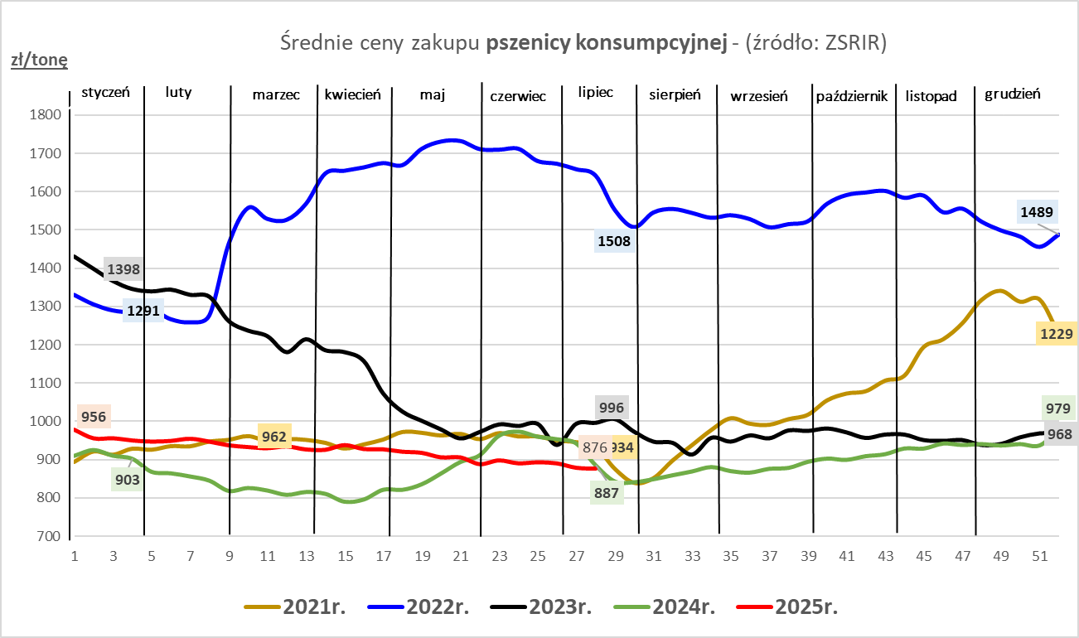
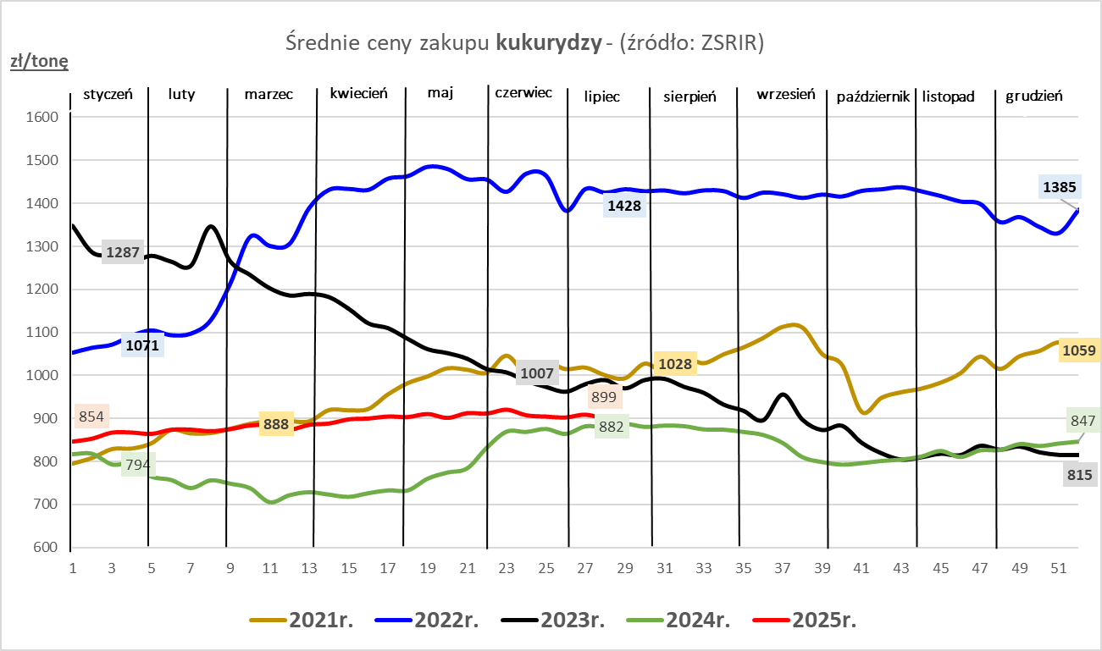

ZiarnoPL_UE_MATIF
Porównanie średnich cen pszenicy konsumpcyjnej i kukurydzy na giełdzie w Paryżu oraz w Polsce i UE
Ceny zbóż w poszczególnych krajach UE dostępne są na stronie | https://agriculture.ec.europa.eu/data-and-analysis/markets/overviews/market-observatories/crops/cereals-statistics_en
W związku z aktualizacją bazy danych KE (nawet do kilku tygodni wstecz) wyliczona średnia cena UE dla poszczególnych zbóż może ulegać zmianie

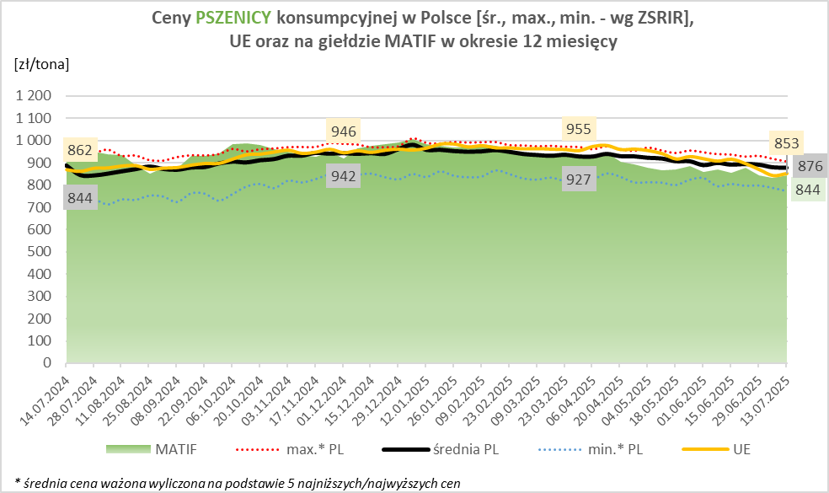
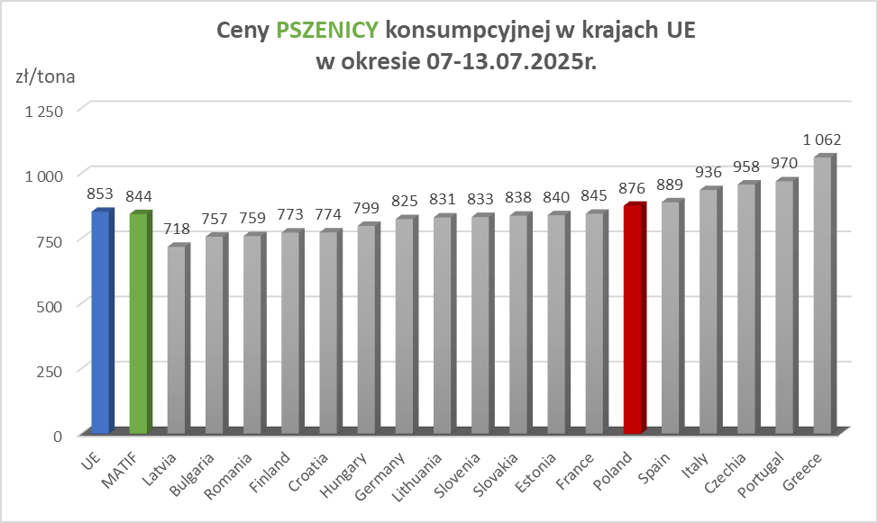

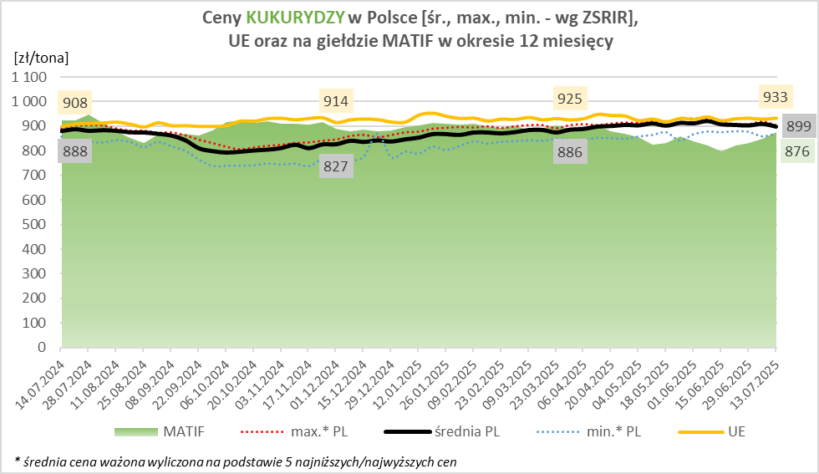
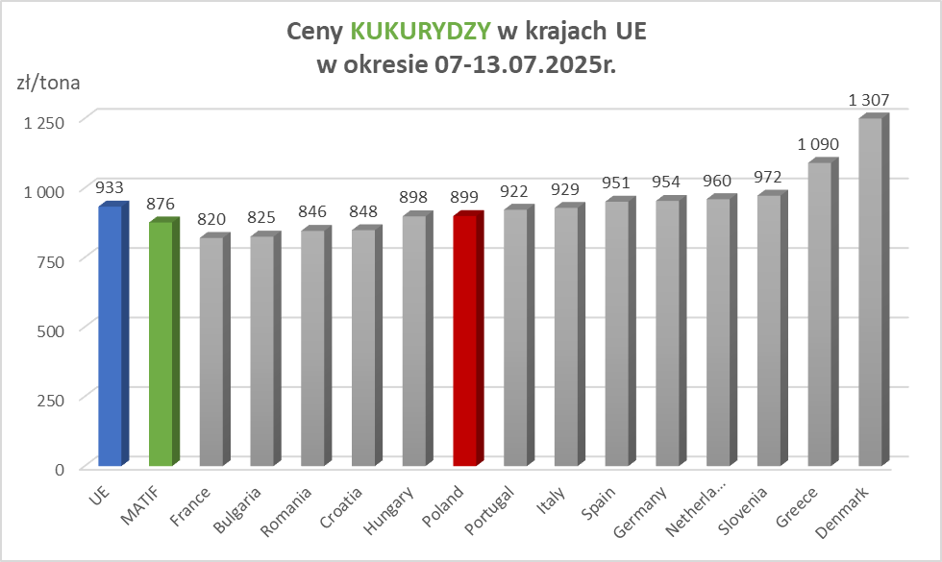

MąkaSPRZED
Średnie ceny sprzedaży mąk w przedsiębiorstwach prowadzących przemiał ziarna zbóż
w okresie: | 07 - 13.07.2025r.

 |  | POLSKA |  |  |  |  | MAKROREGION
 |  |  |  |  |  |  | Centralno-Wschodni |  |  | Południowy |  |  | Północno-Zachodni
MĄKA | TYP MĄKI | Cena [zł/tona] |  | Zmiana | Strukt. obrot. [%] |  | Cena [zł/tona] |  | Zmiana | Cena [zł/tona] |  | Zmiana | Cena [zł/tona] |  | Zmiana
 |  | 2025-07-13 | 2025-07-06 | ceny [%] | 2025-07-13 | 2025-07-06 | 2025-07-13 | 2025-07-06 | ceny [%] | 2025-07-13 | 2025-07-06 | ceny [%] | 2025-07-13 | 2025-07-06 | ceny [%]
PSZENNA detaliczna (1kg) wg rodzaju:
tortowa | 450 | 1,704 | 1,704 | 0.0 | 73.2 | 67.6 | 1,631 | 1,672 | -2.5 | 1,745 | 1,698 | 2.8 | 1,772 | 1,818 | -2.6
wrocławska | 500 | 2,067 | 2,061 | 0.3 | 10.1 | 13.4 | 1,812 | 1,995 | -9.2 | nld | nld | * | 1,734 | 1,766 | -1.8
poznańska | 500 | 2,078 | 2,054 | 1.2 | 3.0 | 4.6 | nld | nld | * | 2,255 | 2,286 | -1.4 | 1,692 | nld | *
krupczatka | 450/500 | 2,218 | nld | * | 0.9 | 1.2 | 2,148 | nld | * | -- | -- | -- | nld | nld | *
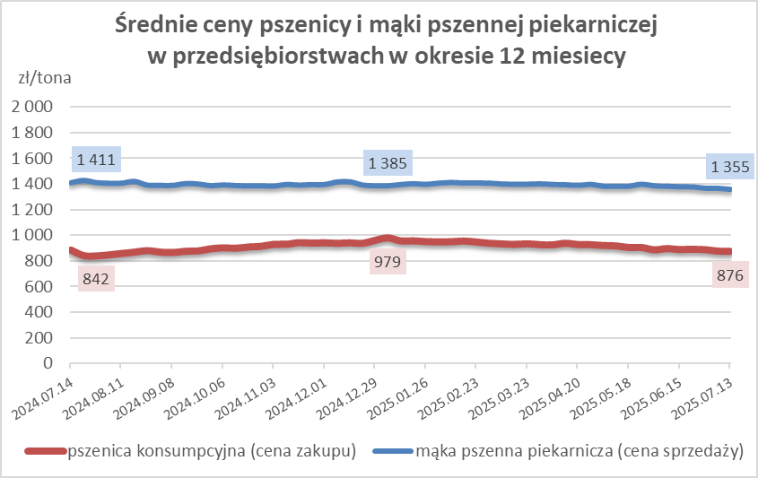
luksusowa | 550 | 2,308 | 2,716 | -15.0 | 12.8 | 13.3 | 2,752 | 3,141 | -12.4 | nld | nld | * | 1,699 | 1,761 | -3.5
 | Ogółem | - | - | - | 100.0 | 100.0 | - | - | - | - | - | - | - | - | -
PSZENNA | 450 | 1,923 | 2,002 | -3.9 | 5.9 | 4.9 | 1667 | 1673 | -0.4 | 2155 | 2320 | -7.1 | 1768 | 1867 | -5.3
detaliczna | 500 | 2,237 | 2,214 | 1.0 | 2.4 | 2.3 | 2279 | 2244 | 1.6 | 2654 | 2549 | 4.1 | 1845 | 1816 | 1.6
(paczkowana 1kg) | 550 | 2,314 | 2,738 | -15.5 | 0.8 | 0.7 | 2752 | 3141 | -12.4 | nld | nld | * | 1763 | 1793 | -1.7
 | 650 | 1,454 | 1,488 | -2.3 | 0.6 | 0.7 | nld | nld | * | nld | nld | * | nld | nld | *
 | Ogółem | - | - | - | 9.7 | 8.6 | -- | -- | -- | -- | -- | -- | -- | -- | --
PSZENNA | 450 | 1,543 | 1,538 | 0.3 | 1.5 | 2.0 | 1515 | 1498 | 1.2 | 1689 | 1656 | 2.0 | 1380 | 1349 | 2.3
piekarnicza | 500 | 1,465 | 1,487 | -1.5 | 9.4 | 9.1 | 1522 | 1556 | -2.1 | 1452 | 1472 | -1.4 | 1397 | 1400 | -0.2
(w workach) | 550 | 1,510 | 1,503 | 0.5 | 4.3 | 4.3 | 1704 | 1810 | -5.8 | 1477 | 1469 | 0.5 | 1360 | 1354 | 0.5
 | 650 | 1,364 | 1,338 | 1.9 | 1.6 | 1.6 | 1324 | 1311 | 1.0 | 1379 | 1353 | 2.0 | 1332 | 1326 | 0.4
 | 750 | 1,328 | 1,329 | -0.1 | 6.7 | 6.9 | 1327 | 1326 | 0.1 | 1370 | 1395 | -1.7 | 1264 | 1261 | 0.3
 | 850 | 1,438 | 1,401 | 2.7 | 0.2 | 0.3 | 1404 | 1417 | -0.9 | nld | -- | -- | nld | 1341 | *
 | Ogółem | - | - | - | 23.7 | 24.1 | - | - | - | - | - | - | - | - | -
PSZENNA | 450 | 1,308 | 1,310 | -0.1 | 1.6 | 1.9 | 1274 | nld | * | 1290 | 1293 | -0.3 | nld | nld | *
piekarnicza | 500 | 1,284 | 1,308 | -1.9 | 11.8 | 12.2 | 1248 | 1257 | -0.7 | 1354 | 1434 | -5.6 | 1338 | 1347 | -0.7
(luzem) | 550 | 1,417 | 1,419 | -0.1 | 22.4 | 23.2 | 1331 | 1331 | 0.1 | 1461 | 1461 | 0.0 | 1390 | 1364 | 1.9
 | 650 | 1,282 | 1,277 | 0.4 | 10.9 | 9.9 | 1226 | 1223 | 0.3 | 1367 | 1370 | -0.3 | 1196 | 1207 | -0.8
 | 750 | 1,223 | 1,235 | -0.9 | 10.6 | 10.4 | 1232 | 1251 | -1.5 | 1237 | 1243 | -0.4 | 1168 | 1183 | -1.3
 | 850 | 1,134 | 1,143 | -0.8 | 0.5 | 0.4 | 1134 | nld | * | -- | -- | -- | -- | nld | --
 | Ogółem | - | - | - | 57.8 | 58.0 | - | - | - | - | - | - | - | - | -
ŻYTNIA | 580 | 1,264 | 1,256 | 0.6 | 0.3 | 0.3 | 1237 | 1216 | 1.8 | 1397 | 1365 | 2.4 | 1234 | 1264 | -2.4
piekarnicza | 720 | 1,243 | 1,274 | -2.5 | 2.5 | 3.1 | 1243 | 1291 | -3.7 | 1274 | 1286 | -0.9 | 1219 | 1256 | -2.9
(w workach) | 2000 | 1,268 | 1,279 | -0.9 | 0.2 | 0.3 | 1238 | 1257 | -1.5 | nld | nld | * | 1349 | 1359 | -0.8
 | Ogółem | - | - | - | 3.1 | 3.7 | - | - | - | - | - | - | - | - | -
ŻYTNIA | 580 | 1,219 | 1,257 | -3.0 | 0.0 | 0.1 | nld | nld | * | nld | nld | * | nld | -- | --
piekarnicza | 720 | 1,078 | 1,102 | -2.2 | 5.5 | 5.4 | 1079 | 1072 | 0.6 | nld | 1233 | * | 1074 | 1089 | -1.4
(luzem) | 2000 | nld | 1,122 | * | 0.1 | 0.2 | nld | 1122 | * | -- | -- | -- | -- | -- | --
 | Ogółem | - | - | - | 5.7 | 5.6 | - | - | - | - | - | - | - | - | -
 |  |  |  | Ogółem | 100.0 | 100.0

MąkaZAK
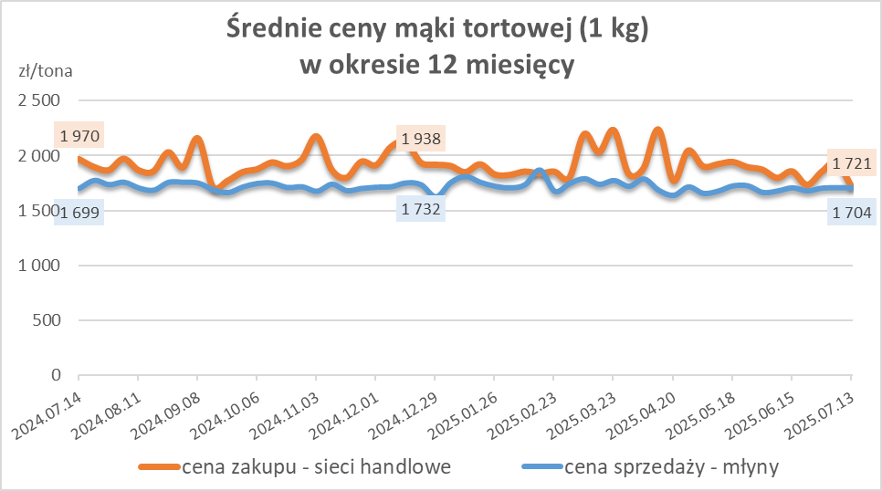
Średnie ceny zakupu mąki pszennej (ważniejszych rodzajów) płacone przez podmioty handlu detalicznego
w okresie: | 07 - 13.07.2025r.

Towar |  | POLSKA
 |  | Cena [zł/tona] |  | Zmiana
 |  | 2025-07-13 | 2025-07-06 | ceny [%]
PSZENNA detaliczna (1kg) wg rodzaju | Tortowa 450 | 1,721 | 1,942 | -11.4
 | Luksusowa 550 | 1,690 | 1,906 | -11.3
 | Wrocławska 500 | 2,213 | 2,210 | 0.2

Średnie ceny zakupu mąki (ważniejszych rodzajów) płacone przez podmioty branży piekarsko-cukierniczej
w okresie: | 07 - 13.07.2025r.
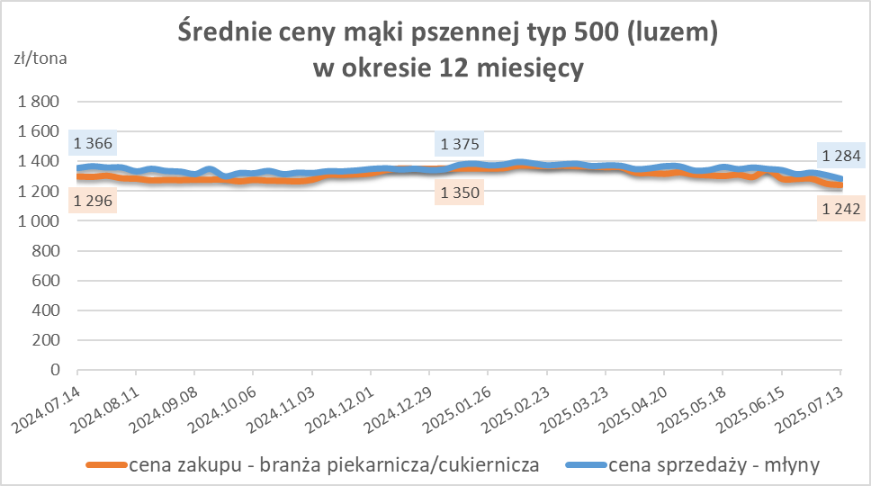
Towar | Typ | POLSKA
 |  | Cena [zł/tona] |  | Zmiana
 |  | 2025-07-13 | 2025-07-06 | ceny [%]
Pszenna luzem | 500 | 1,242 | 1,251 | -0.7
 | 750 | 1,194 | 1,190 | 0.3
Żytnia luzem | 720 | 1,044 | 1,043 | 0.1
Pszenna w workach | 500 | 1,386 | 1,403 | -1.2
 | 750 | nld | nld | *
Żytnia w workach | 720 | 1,242 | 1,250 | -0.7

HZ wykresy
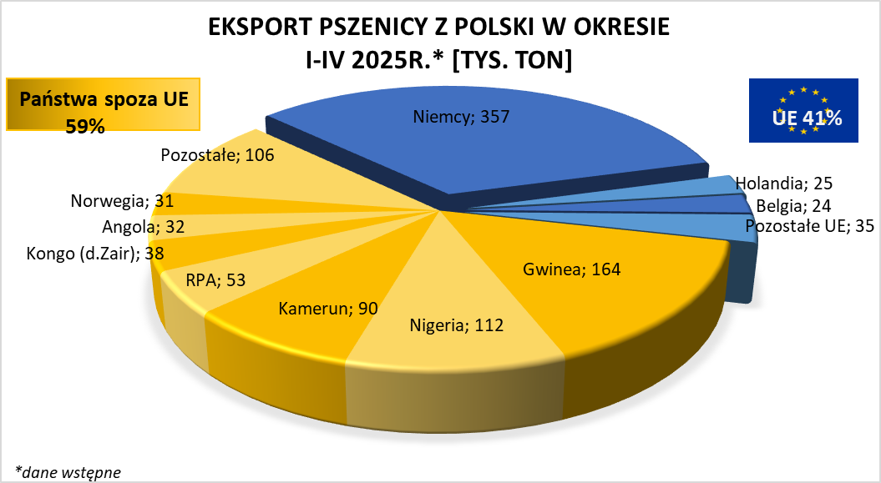
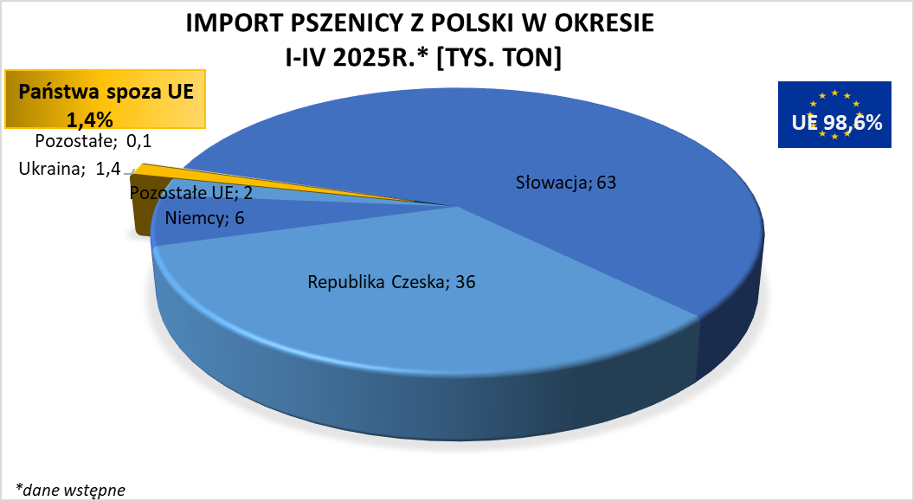

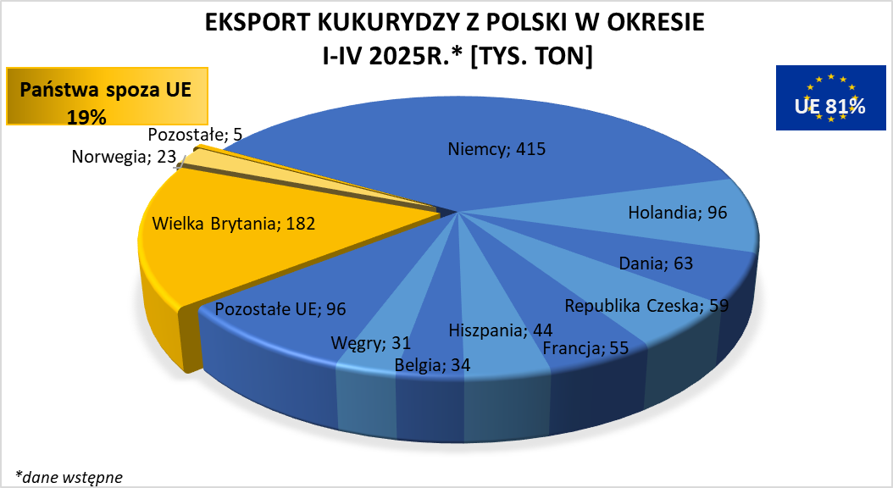
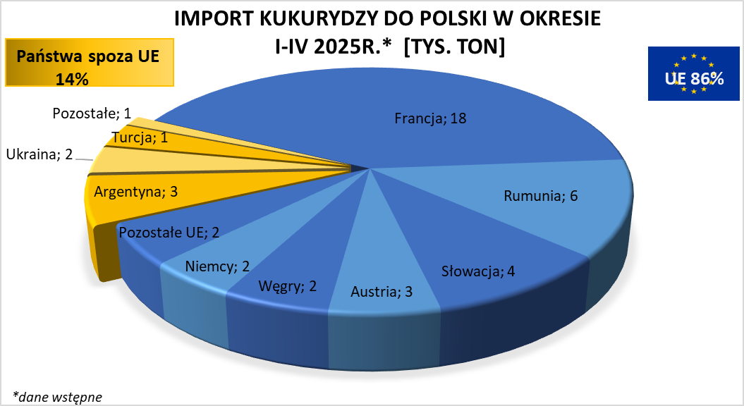

brak aktualizacji

